상품제안서
데일리 컬러 메모잇(주문제작형) | 상품코드: S26221

 |  |  |  |  |  |  | 02-713-8555 | www.synergygift.co.kr
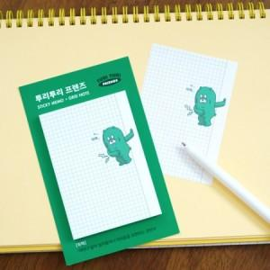

【상세/제작정보】 | <p><span style="font-size: 14pt;">※ 간지, 내지 풀컬러인쇄</span></p><p><span style="font-size: 14pt;">※ 운임비 별도 발생 됩니다.</span></p>

【인쇄/포장옵션】 | 간지+내지 풀칼라 / OPP(비닐)

【공급단가】 | 수량 | 1,000~ | 3,000~ | 5,000~ | 10,000~ | 30,000~
*VAT별도 | 20매 | 540원 | 425원 | 372원 | 342원 | 292원
 | 30매 | 650원 | 510원 | 464원 | 434원 | 359원
 | 50매 | 810원 | 650원 | 605원 | 570원 | 471원

【상품 URL】 | https://www.synergygift.co.kr:443/src/goods_detail.php?gdno=26221

